FORMULARIO INSCRIPCION AED 2026
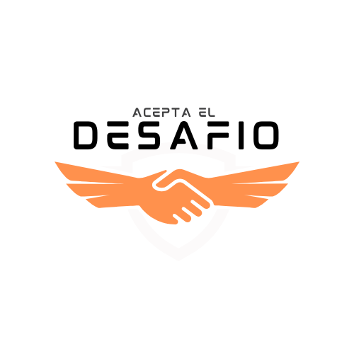 FORMULARIO DE INSCRIPCIONES 2026 ACEPTA EL DESAFÍO

CÓMO RELLENAR EL FORMULARIO: Rellena los datos de tu empresa en la parte superior, elije si eres Gran empresa o PYME e indica los trabajadores que tiene tu empresa. En la parte de inscripciones, en las actividades que quieras particiar, marca el número de equipos en la casilla NARANJA. Los totales se calcularán de manera automática así que... ¡No toques esas casillas! Por último, en la segunda pestaña del formulario de inscripción "PARTICIPANTES" rellena los datos solicitados de las personas que van a participar en cada actividad y señala con una X a la persona que ejercerá de capitán o capitana del equipo con su email y nº de móvil por si le tenemos que llamar para darle algún aviso.

Nombre Fiscal Empresa |  |  |  |  |  |  |  | Elija GRAN EMPRESA o PYME
Dirección |  |  |  |  |  |  |  | Nº trabajadores:
Código Postal
Localidad
C.I.F.
Encargado-a de coordinación en la empresa
Teléfono / Móvil
E-mail

INSCRIPCIONES hasta agotar plazas
Actividad | MÁXIMO DE PARTICIPANTES / EQUIPO | Nº de equipos |  | Cuota | Total | Actividad | MÁXIMO DE PARTICIPANTES / EQUIPO | Nº de equipos |  | Cuota | Total
BALONCESTO 3X3 🏀 EQUIPOS MIXTOS DE 3 PERSONAS | 3 A 7 | 0 | x | 325 € | 0 € | ESCAPE ROOM EL SECRETO DE MALAESPERA (BILBAO) 🚪 EQUIPOS DE 2 A 6 PERSONAS | 2 A 6 | 0 | x | 225 € | 0 €
FÚTBOL SALA ⚽ EQUIPOS MIXTOS DE 5 PERSONAS | 5 A 10 | 0 | x | 350 € | 0 € | ESCAPE ROOM WINERS (BILBAO)🚪 EQUIPOS DE 8 A 12 PERSONAS | 8 A 12 | 0 | x | 450 € | 0 €
BOLOS 🎳 EQUIPOS MIXTOS DE 3 PERSONAS | 3 | 0 | x | 175 € | 0 € | SCAPE ROOM WINERS (BILBAO)🚪 EQUIPOS DE 13 a 20 PERSONAS *450€ POR 12 PERSONAS Y, POR CADA PERSONA DE MÁS, +30€ | 13 A 20 | Elija Nº de personas | x | 30 € | 0 €
PAINTBALL 🔫 EQUIPOS MIXTOS DE 4 PERSONAS | 4 | 0 | x | 380 € | 0 € |  |  | 0
KARTING 🏎️ EQUIPOS MIXTOS DE 2 PERSONAS | 2 | 0 | x | 150 € | 0 €
CROSSFIT INDIVIDUAL MASCULINO Y FEMENINO | 1 | 0 | x | 60 € | 0 € | SCAPE ROOM SAN SEBASTIÁN🚪 EQUIPOS DE 3 A 5 PERSONAS | 3 A 5 | 0 | x | 225 € | 0 €
PÁDEL MIXTO🎾 EQUIPOS MASCULINOS / FEMENINOS / MIXTOS DE 2 PERSONAS | 2 | 0 | x | 150 € | 0 € | SCAPE ROOM ESCAPELEKU - SÁHARA (VITORIA) 🚪 EQUIPOS DE 4 A 6 PERSONAS | 4 A 6 | 0 | x | 225 € | 0 €
LÁSER TAG 🔫 EQUIPOS MASCULINOS / FEMENINOS / MIXTOS DE X PERSONAS | 4 | 0 | x | 200 € | 0 €

Las inscripciones incluyen: seguro de responsabilidad civil y accidentes. Además, dependiendo de cada actividad se repartirán equipaciones con el logotipo de cada empresa, contaremos con jueces, árbitros, cronometradores , monitores, almuerzo... También habrá premios en todas las actividades y premio final para la empresa ganadora Absoluta y Pyme.

DERECHOS DE INSCRIPCIÓN |  |  |  |  | 0.00 € | SELLO - FIRMA DE LA EMPRESA
IVA (21%) |  |  |  |  | 0.00 €
TOTAL INSCRIPCIÓN DE EMPRESA |  |  |  |  | 0.00 €

¡IMPORTANTE! La inscripción quedará formalizada una vez satisfechas las cuotas según el número de equipos que cada empresa inscriba en el ACEPTA EL DESAFÍO. Las inscripciones son por orden de confirmación al mail eneko@aceptaeldesafio.com, en especial en las actividades que tienen plazas limitadas. Para la confirmación: Esta hoja deberá cumplimentarse y enviarse al e-mail eneko@aceptaeldesafio.com. Una vez recibida la inscripción, os mandaremos una factura que tendréis que abonar en el siguiente número de cuenta: ES42 3008 0033 2152 48000522 (Caja Rural) y se enviará el comprobante de pago a eneko@aceptaeldesafio.com.

En cumplimiento del Reglamento Europeo de Protección de Datos Personales RGPD UE 2016 / 679 y legislación española LOPD 3 GDD / 2018, le informamos de que los datos personales del presente documento, en los que actúa COMPLAYNIES S.L. como responsable del tratamiento, se tratan con la legitimación de la ejecución de un contrato para la finalidad de la gestión y organización de los campeonatos y eventos en los que el usuario, en adelante participante, se inscriba de forma individual o como integrante de un equipo participante, tratamiento de imágenes y videos, y su publicación en la página web , redes sociales corporativas, trípticos y folletos, consintiendo de forma expresa dichas finalidades; los datos solo se cederán a organizaciones y/o empresas relacionadas con el responsable como; patrocinadores y colaboradores, entidad aseguradora, fotógrafos, cámaras, web master y comunnity manager. Así mismo le informamos que puede ejercitar los derechos de acceso, rectificación, supresión y limitación del tratamiento en el email info@aceptaeldesafio.com. Para más información relativa a protección de datos puede consultar nuestra página web www.aceptaeldesafio.com.

